Estadísticas
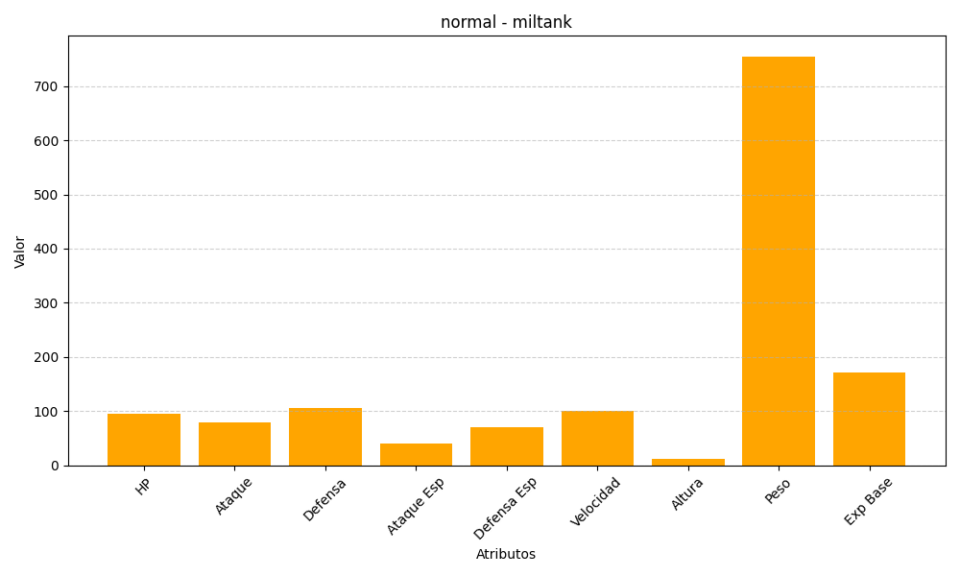
ID | Nombre | Tipo | HP | Ataque | Defensa | Ataque Especial | Defensa Especial | Velocidad | Altura | Peso | Experiencia Base
241 | miltank | normal | 95 | 80 | 105 | 40 | 70 | 100 | 12 | 755 | 172

